상품제안서
브리츠 LED 게이밍 블루투스 옵티컬 사운드바 | 상품코드: S47596

 |  |  |  |  |  |  | 02-713-8555 | www.synergygift.co.kr
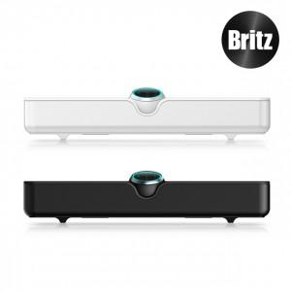 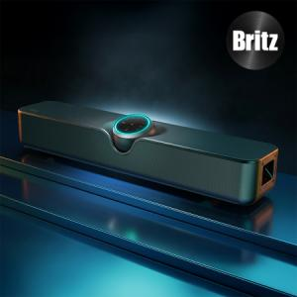 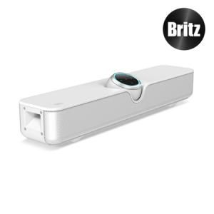

【상세/제작정보】

【인쇄/포장옵션】 | 실크, 레이저 / 포장지포장

【공급단가】 | 수량 | 5~ | 10~ | 50~ | 100~ | 300~
*VAT별도 | 블랙 | 64,200원 | 63,200원 | 59,100원 | 57,600원 | 56,000원
 | 화이트 | 64,200원 | 63,200원 | 59,100원 | 57,600원 | 56,000원

【상품 URL】 | https://www.synergygift.co.kr:443/src/goods_detail.php?gdno=47596

